Slaugos lovų mažinimo etapai
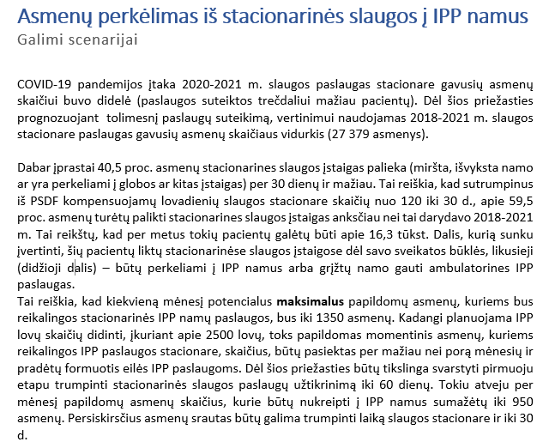

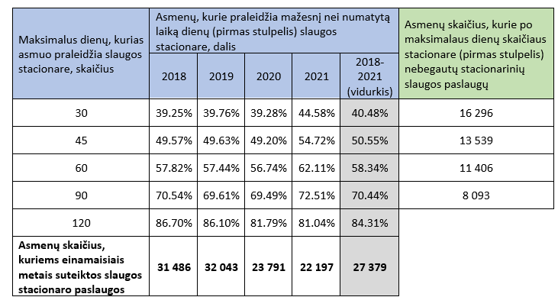

27379 | 120 | 90 | 60 | 45 | 30
 | 15.69 | 29.56 | 41.66 | 49.45 | 59.52
 | 4295.7651 | 8093.2324 | 11406.0914 | 13538.9155 | 16295.9808

 |  | 19285.7676

